机器配置
环境机器配置信息（项目架构图、部署图请附录）
序号 | 项目名称 | 项目负责人 | 机器名称 | IP地址 | 安装内容 | 机器配置 | 角色 | 对外服务地址及端口 | 机器用户、密码
1 | SAAS |  |  | 192.168.111.125 | mysql:3306 | CPU:4C；内存：8G；硬盘：50G | 数据库 |  | use:dms、psw:123456
 |  |  |  | 192.168.111.126 | tomcat:2080 | CPU:2C；内存：4G；硬盘：50G | WEB | 14.23.35.20:6281 | use:dms、psw:123456
 |  |  |  | 192.168.111.127 | mysql:3306 | CPU:2C；内存：4G；硬盘：50G | 数据库 |  | use:dms、psw:123456
 |  |  |  | 192.168.111.128 | tomcat:2080 | CPU:4C；内存：8G；硬盘：50G | WEB |  | use:dms、psw:123456
2 |  |  |  | 192.168.111.60 | mysql:3306 tomcat:2080 | CPU:4C；内存：8G；硬盘：50G | 数据库 | 14.23.35.20:6288:83 14.23.35.20:6289 | use:root、psw:what4497
 |  |  |  | 10.168.2.109 | tomcat:2080 |  | WEB | 124.172.221.179:6288
3 |  |  |  | 10.168.2.110 | mysql:3306 |  | 数据库 | 124.188.188.188 | use:root、psw:123458

 | EOS-经管平台 | http://14.23.35.20:6280 |  | 需要对外开放
 | SRM | http://14.23.35.20:5781 |  | 需要对外开放
 | 结算中心 | http://14.23.35.18:8080 |  | 是否开放按现有的来，不用修改
 | 车道 | http://14.23.35.20:6288 |  | 需要对外开放
 | 车道 | http://14.23.35.20:6281 |  | 需要对外开放
 | 远程连接 | 14.23.35.20:4289 |  | 不知道是哪个机器，平时都是用这个远程操作正式和测试服务器
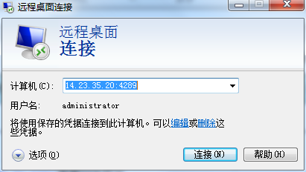

 | 14.23.35.20:4289---------------对应192.168.111.10
 | 14.23.35.20:6280----对应192.168.111.62：80
 | http://14.23.35.20:5781--------对应192.168.111.58：8080
 | 14.23.35.18:8080-------对应：192.168.111.103：8080
 | 14.23.35.20:6288-----对应192.168.111.60:80
 | 14.23.35.20:6281------对应192.168.111.126：80
 | qpy.hszb.harsons.cn

 | SRM内网测试地址：http://192.168.111.58:8080/srm/；对应之前外网测试地址：http://14.23.35.20:5780/srm/；需要开外网测试地址
 | srm.hszb.harsons.cn

